상품제안서
리갈패드 대형(주문제작형) | 상품코드: F29826

 |  |  |  |  |  |  | 02-412-0044 | www.easy1.co.kr
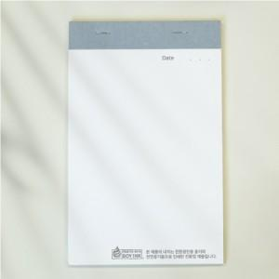

【상세/제작정보】 | <p>*배송비별도 (박스당 90개입 한박스당 6천원)</p><p>*부가세별도/디자인비 별도​&nbsp;</p>

【인쇄/포장옵션】 | 풀칼라 / opp 개별포장시 개당100원

【공급단가】 | 수량 | 1,000~ | 2,000~ | 3,000~ | 5,000~ | 10,000~
*VAT별도 | 단가 | 1,620원 | 1,590원 | 1,560원 | 1,520원 | 1,490원

【상품 URL】 | http://www.easy1.co.kr/src/goods_detail.php?gdno=29826

